상품제안서
오플명함지갑(검정)+로얄큐피트펜(금장) | 상품코드: S02582

 |  |  |  |  |  |  | 02-713-8555 | www.synergygift.co.kr
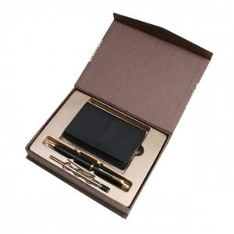

【상세/제작정보】 | <p>100개이상 볼펜 레이저 1곳 + 불박 1곳 포함&nbsp;</p><p>&nbsp;</p><p>불박 인쇄시 수량 상관없이 조각비 + 3만원 추가</p><p>&nbsp;</p><p>내부 고정 플라스틱 화이트로 변경!</p><p>&nbsp;</p><p>&nbsp;</p>

【인쇄/포장옵션】 | 레이저, 불박 / 포장지포장

【공급단가】 | 수량 | 50~ | 100~ | 500~ | 1,000~ | 2,000~
*VAT별도 | 단가 | 10,260원 | 9,880원 | 9,500원 | 9,120원 | 8,890원

【상품 URL】 | https://www.synergygift.co.kr:443/src/goods_detail.php?gdno=3328

